Лист1
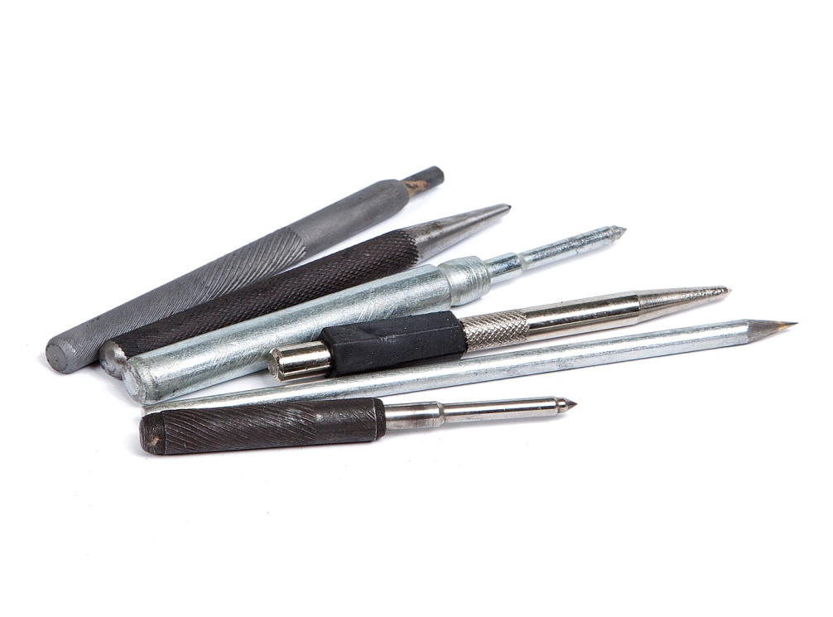
Ручной инструмент

Керны |  | цена
Керн белый малый |  | 30р
Керн белый больш |  | 40р
Керн черный |  | 40р
Керн с резинкой |  | 50р
Керн монолитный |  | 85р
Керн твердосплавн |  | 100р
Автокерн |  | 200р
Чертилки
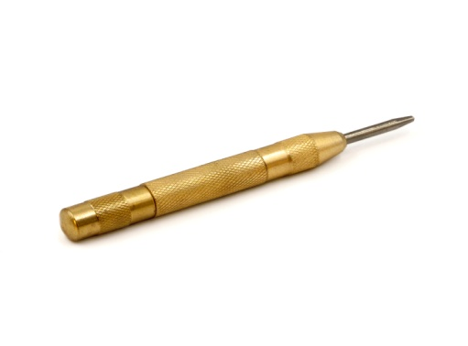
Чертилки малые |  | 6мм 30р
Чнртики большие |  | 8мм 40р
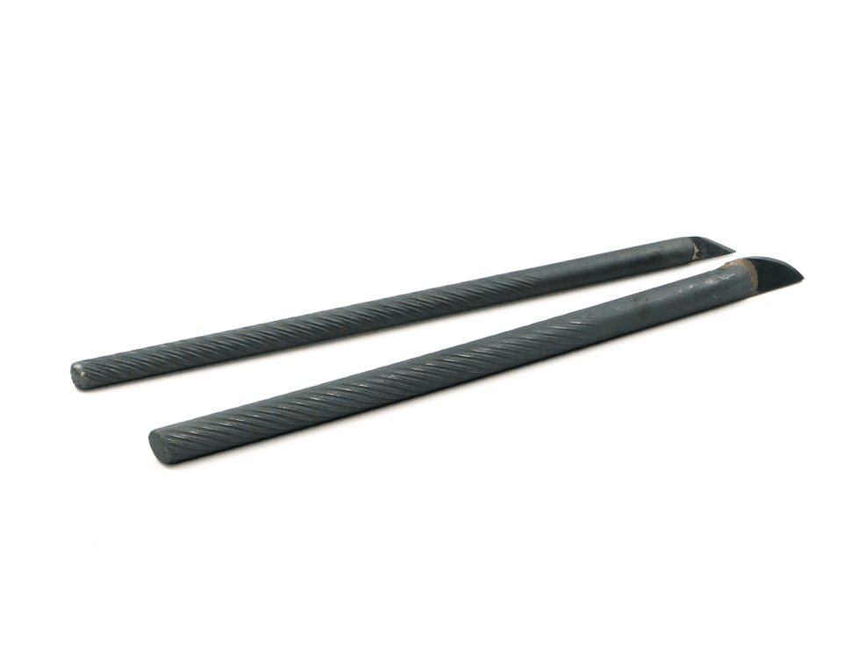

Резак по керамике
Резак малый 60р
Резак большой 70р

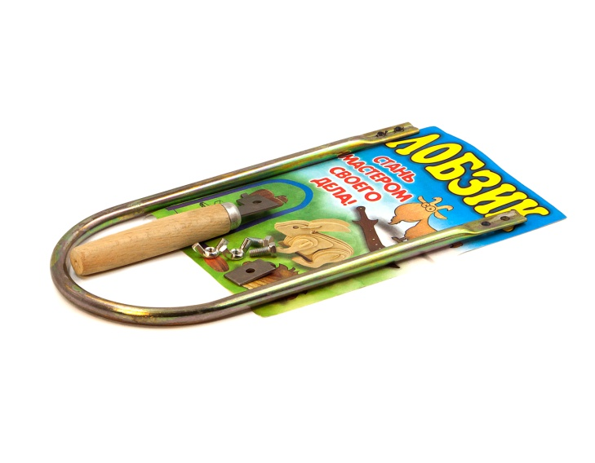
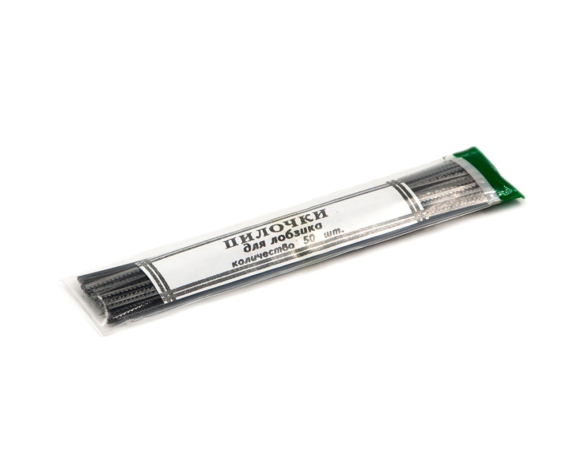
Лобзик школьный 80р |  |  |  |  | Пилочки для лобзика (в пачке 50шт) - 60р

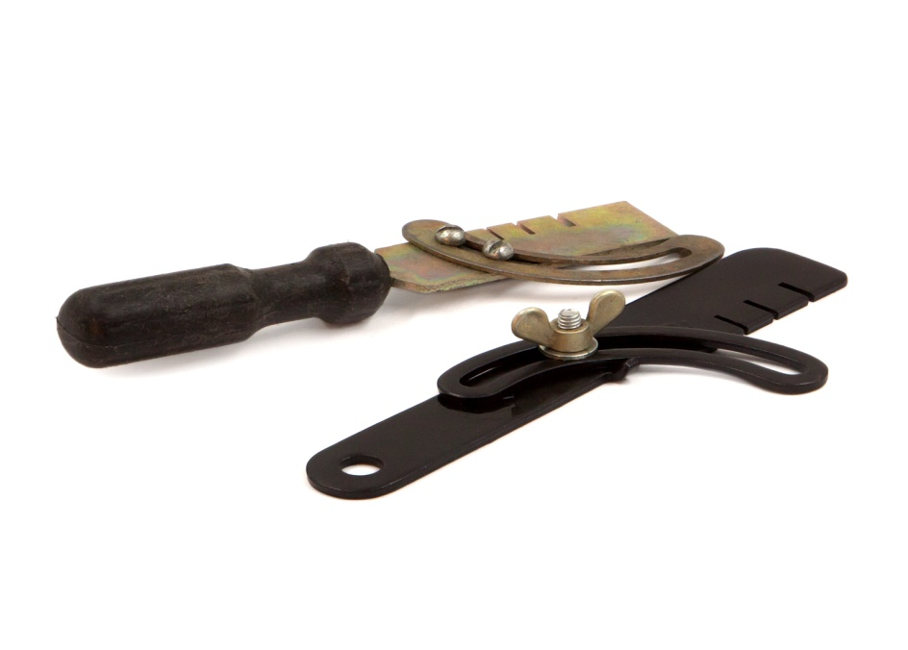

Разводка для пилы
С деревянной ручькой 80р
Металлическая Белорусь100р
С пластиковой ручкой 70р

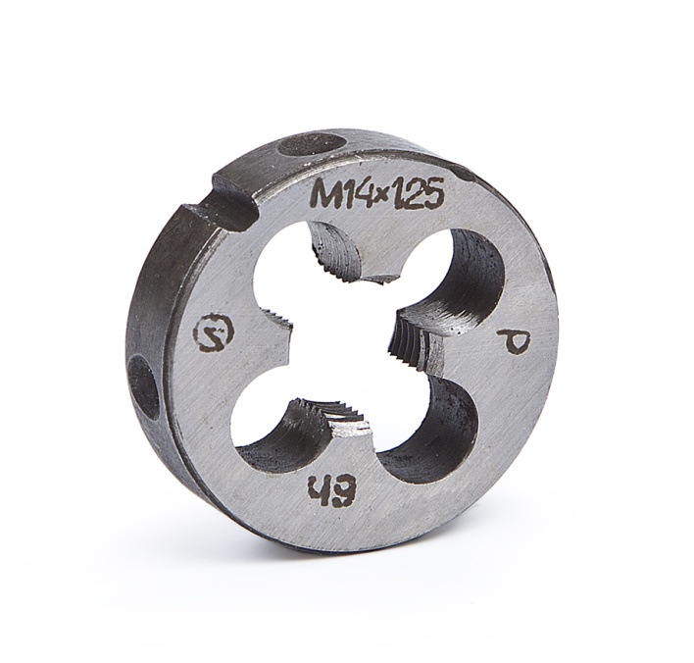
Плашки
Плашка ХИЗ 9ХС
метрическая ГОСТ 24705-81
размер | шаг | цена | размер | шаг | цена
м3 | 0.5 | 30р | м14 | 2 | 150р
м4 | 0.7 | 45р | м14 | 1 | 150р
м5 | 0.8 | 50р | м14 | 1.25 | 150р
м6 | 1 | 55р | м14 | 1.5 | 150р
м8 | 1.25 | 85р | м16 | 2 | 250р
м8 | 1 | 85р | м16 | 1.5 | 250р
м10 | 1.5 | 90р | м18 | 2.5 | 250р
м10 | 1.25 | 90р | м18 | 1.5 | 250р
м10 | 1 | 90р | м20 | 2.5 | 280р
м12 | 1.75 | 140р | м20 | 1.5 | 280р
м12 | 1.5 | 140р | м22 | 2.5 | 350р
м12 | 1.25 | 140р | м22 | 1.5 | 350р
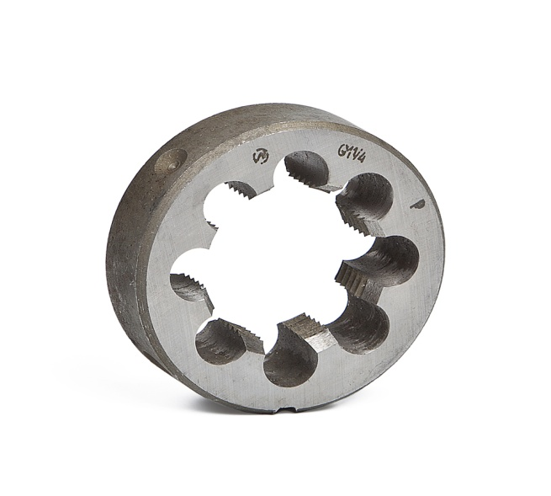
м12 | 1 | 140р

Плашка дюймовая "G" |  |  |  |  |  |  |  | Плашка с резьбой
вид | цена |  |  |  |  |  |  | Конической "К"
1/4 | 150р |  |  |  |  |  |  | вид | цена
1/2 | 230р |  |  |  |  |  |  | 1/2 | 350р
3/4 | 350р |  |  |  |  |  |  | 3/4 | 450р
1" | 400р |  |  |  |  |  |  | 1" | 750р
1.25 | 700р
1.5 | 850р
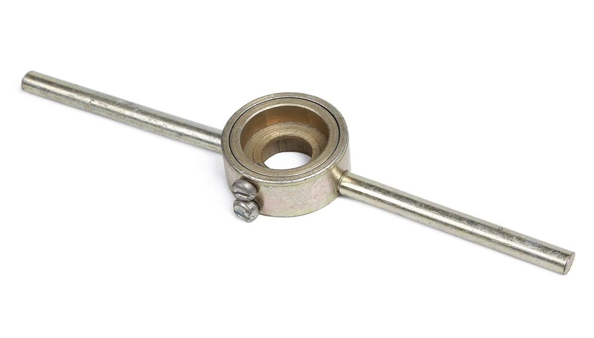
2" | 1500р
Плашкодержатель

плашкодержатель
вид | цена
2-6мм | 65р
3-8мм | 75р
3-10мм | 100р
3-14мм | 150р
3-14усил | 250р
1/2 | 150р
14.5 | 180р
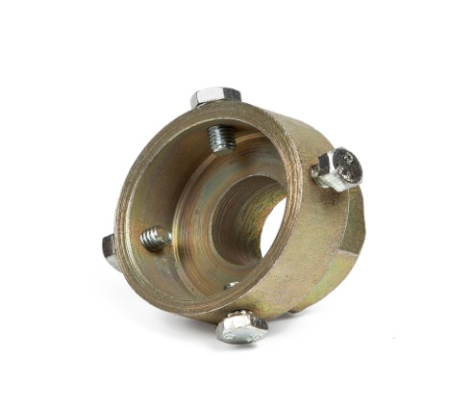
3/4 | 170р
1/2 3/4 | 260р
3/4 1" | 350р
1-1 1/4 | 450р
11/4-11/2 | 850р
1/2-2" | 950р
Плашкодержатель
головки под ключ
1/2дюйма | 180р
3/4дюйма | 220р
1"дюйм | 320р

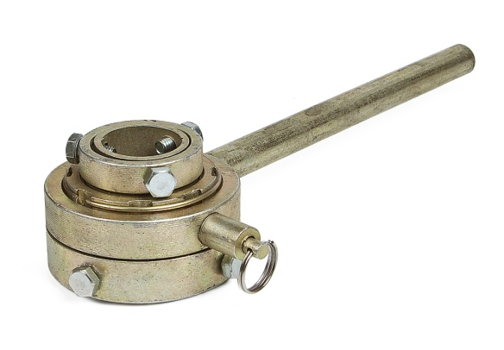
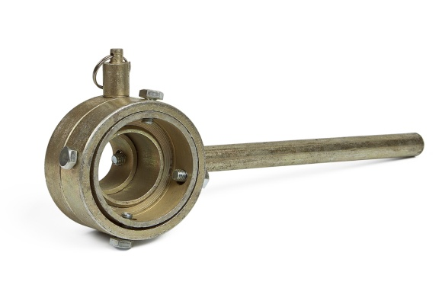
Плашкодержатель
с трещеткой
для дюймовых плашек
вид | размер | цена
Т1 | 1/2 | 550р
Т2 | 1/2 3/4 | 650р
Т3 | 1/2 3/4 1" | 750р

Плашки Р6М5

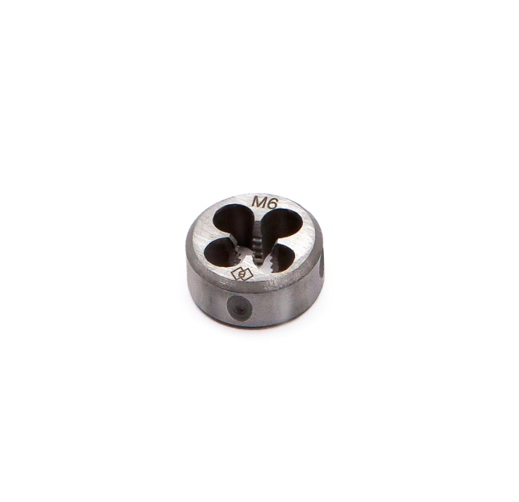
Плашка метрическа Р6М5
размер | шаг | цена | размер | шаг | цена
М3 | 0.5 | 30р | М14 | 2 | 100р
М4 | 0.7 | 45р | М14 | 1.25 | 100р
М5 | 0.8 | 45р | М14 | 1.5 | 100р
М6 | 1 | 50р | М14 | 1 | 100р
М7 | 1 | 55р | M16 | 1.5 | 175р
М8 | 1.25 | 55р | M16 | 2 | 175р
M8 | 1 | 55р | М18 | 2.5 | 175р
М10 | 1.5 | 70р | M18 | 1.5 | 175р
М10 | 1 | 70р | M20 | 2.5 | 175р
М10 | 1.25 | 70р | М22 | 2.5 | 285р
M12 | 1.75 | 100р | M22 | 1.5 | 285р
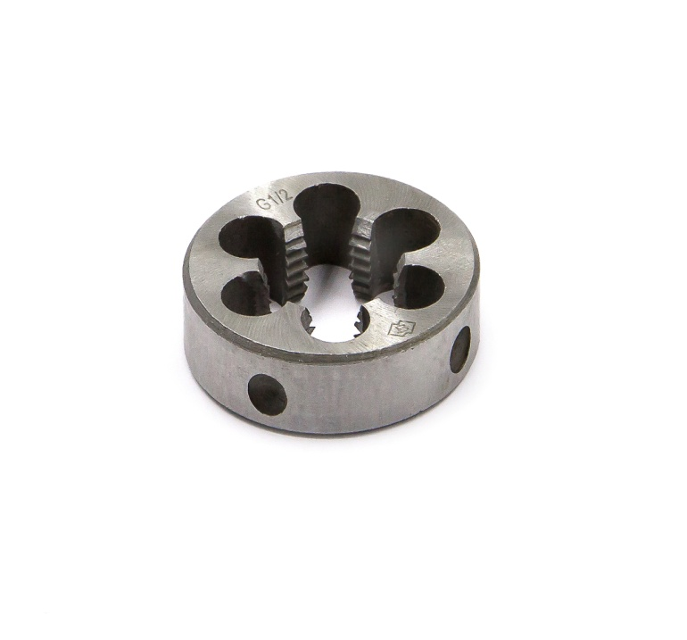
М12 | 1 | 100р | М24 | 3 | 300р
М12 | 1.25 | 100р
М12 | 1.5 | 100р

Плашка р6м5
дюймовая
G3/8 | 100р
G1/2 | 100р
G3/4 | 150р
G1 | 300р

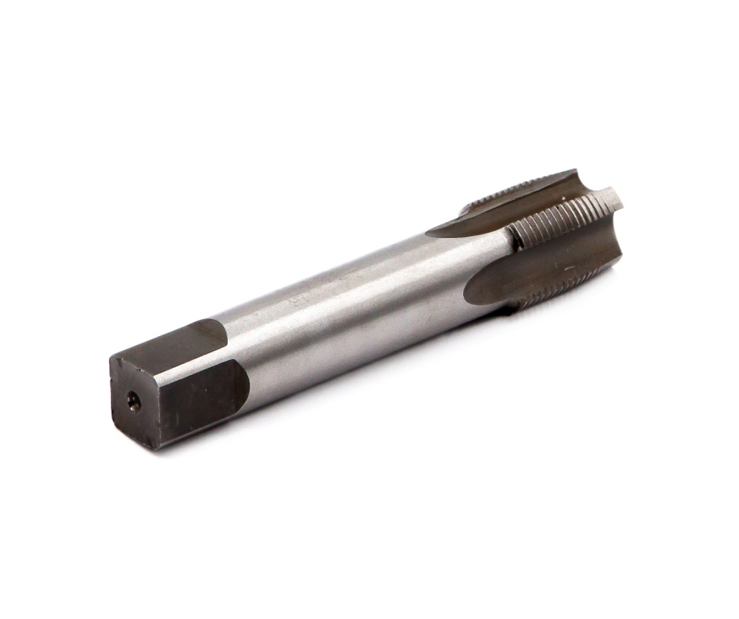
Метчики

Метчик ХИЗ-СССР
Дюймовый "G"
вид | цена
1/4 | 160р
1/2 | 225р
3/4 | 450р
1" | 700р
1.25 | 1200р
1.5 | 1300р
2" | 1800р

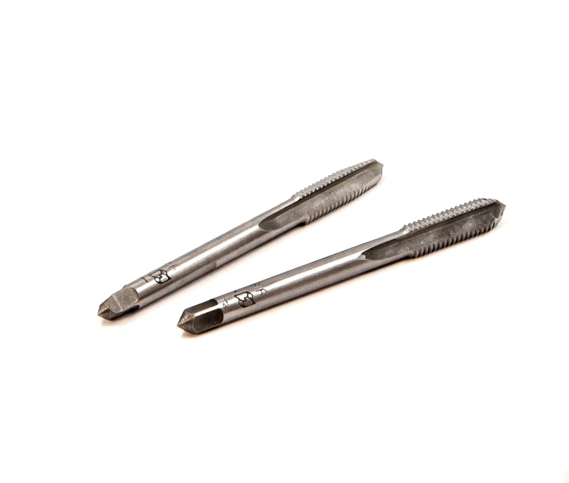
Метчик ХИЗ У7 -9ХС
комплектный ГОСТ 3266-81
размер | шаг | цена | размер | шаг | цена
м3 | 0.5 | 50р | м14 | 2 | 230р
м4 | 0.7 | 70р | м14 | 1 | 230р
м5 | 0.8 | 80р | м14 | 1.5 | 230р
м6 | 1 | 90р | м14 | 1.25 | 230р
м8 | 1.25 | 100р | м16 | 2 | 250р
м8 | 1 | 100р | м16 | 1.5 | 250р
м10 | 1.5 | 160р | м18 | 2.5 | 350р
м10 | 1 | 160р | м18 | 1.5 | 350р
м10 | 1.25 | 160р | м20 | 2.5 | 460р
м12 | 1.75 | 200р | м22 | 2.5 | 510р
м12 | 1.25 | 200р
м12 | 1.5 | 200р
м12 | 1 | 200р

Метчик м/р ХИЗ У7 - 9ХС
метрический ГОСТ 3266-81
размер | шаг | цена | размер | шаг | цена
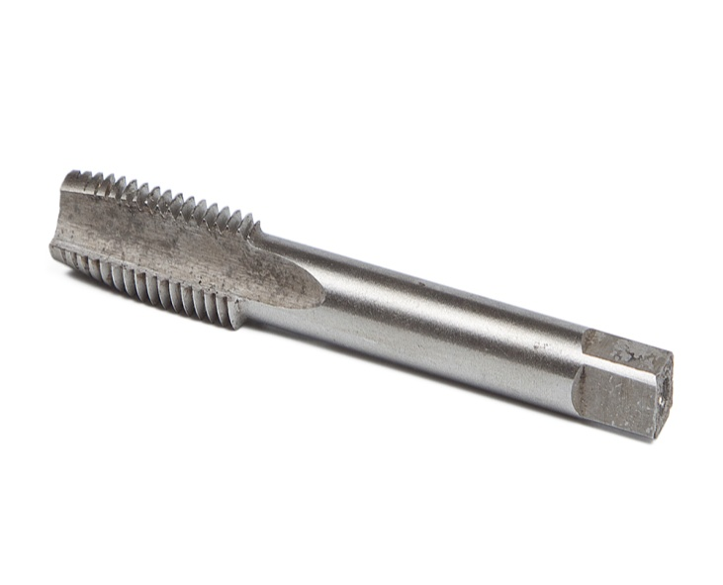
м3 | 0.5 | 25р | м14 | 2 | 120р
м4 | 0.7 | 40р | м14 | 1 | 120р
м5 | 0.8 | 40р | м14 | 1.5 | 120р
м6 | 1 | 40р | м14 | 1.25 | 120р
м8 | 1.25 | 50р | м16 | 2 | 180р
м8 | 1 | 50р | м16 | 1.5 | 180р
м10 | 1.5 | 80р | м18 | 2.5 | 250р
м10 | 1 | 80р | м18 | 1.5 | 250р
м10 | 1.25 | 80р | м20 | 2.5 | 250р
м12 | 1.75 | 100р | м22 | 2.5 | 300р
м12 | 1.5 | 100р
м12 | 1.25 | 100р
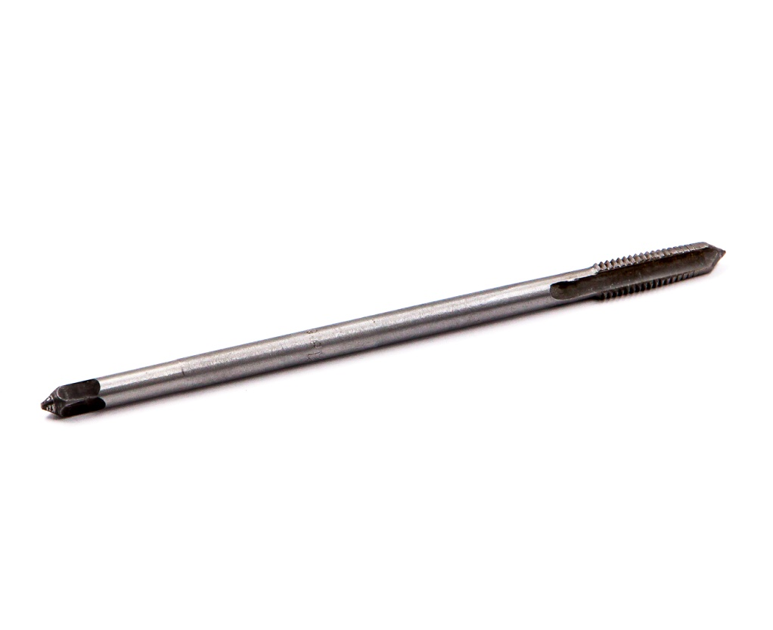
м12 | 1 | 100р

Метчик Гаечный ХИЗ
(удлиненный) ГОСТ 3266-81
размер | шаг | цена
м3 | 0.5 | 25р
м4 | 0.7 | 40р
м5 | 0.8 | 60р
м6 | 1 | 85р
м8 | 1.25 | 100р
м10 | 1.5 | 160р
м12 | 1.75 | 210р

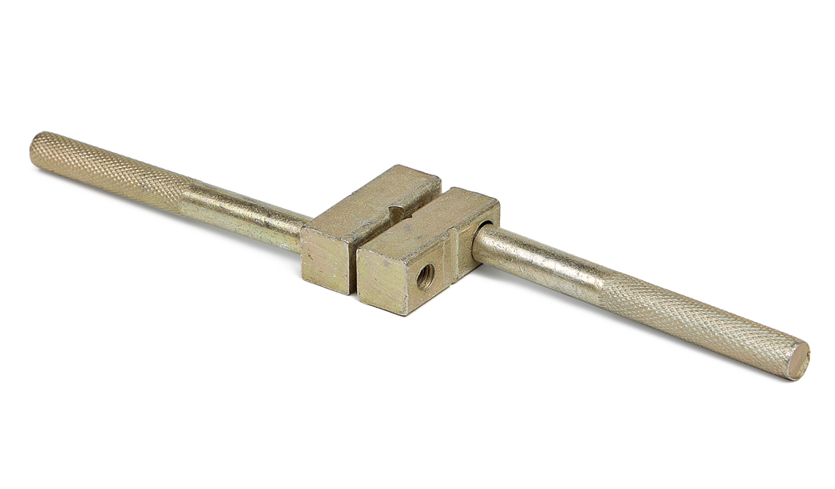

метчикодержатель

вид | размер | цена
В0 | 3-10мм | 55р
В1 | 3-12мм | 70р
В2 | 3-14мм | 80р
В2а | 4-24мм | 135р
В3 | 6-26мм | 220р
В4 | 8-32мм | 260р
круглый1 | 3-12мм | 110р
круглый2 | 3-16мм | 130р
цанговый | 3-8мм | 150р

Плашки и метчики
в наборе
Набор плашек от 3 ло 12мм + держатель |  |  |  |  |  | Набор метчиков от 3 до 10мм
Мастер 1 - 480р |  |  |  |  |  | Мастер 2 - 270р
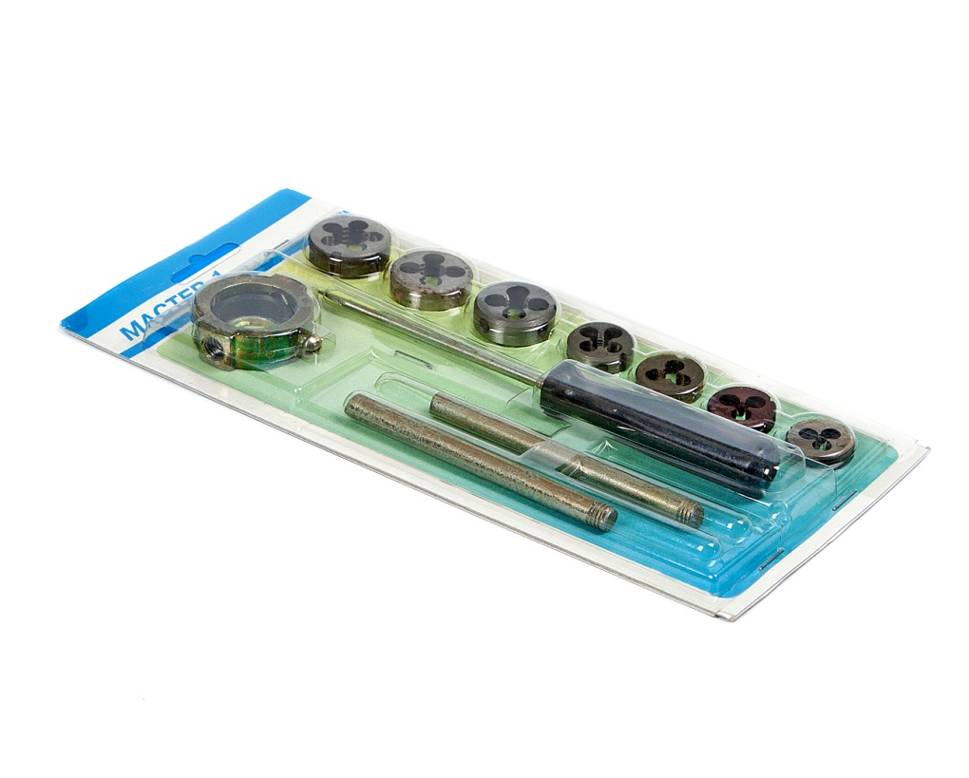
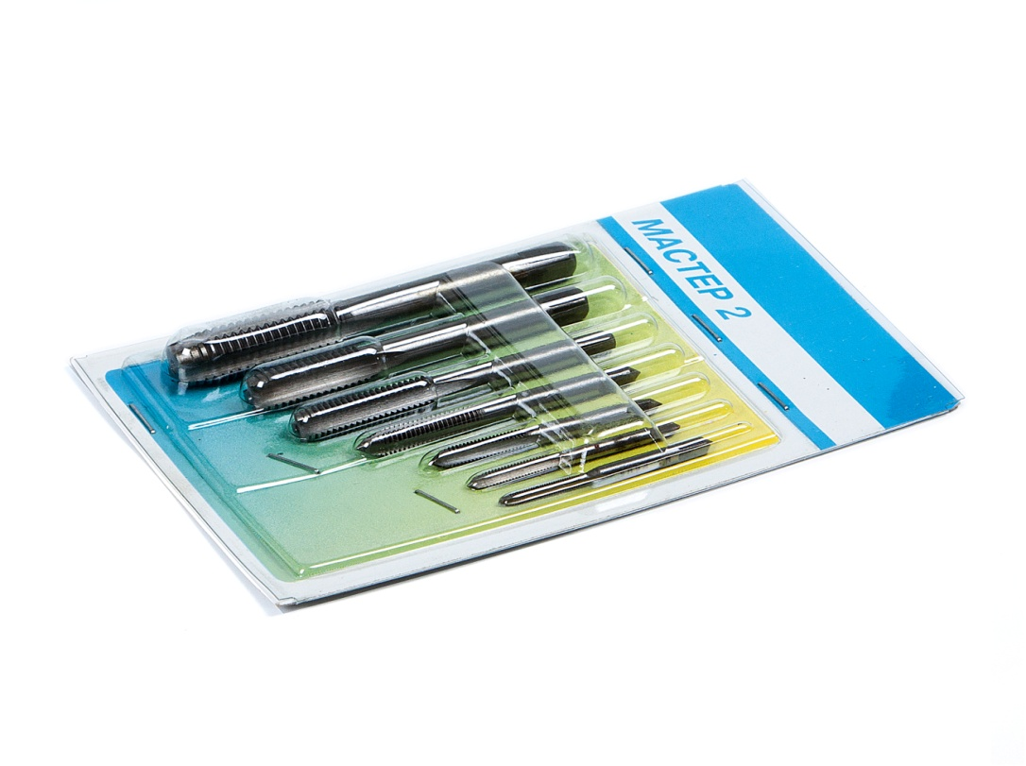

Набор метчиков от 3 до 10мм+держатель |  |  |  |  | Набор метчиков от 3 до 12мм+держатель
Мастер 3 - 380р |  |  |  |  | Мастер 4 - 470р
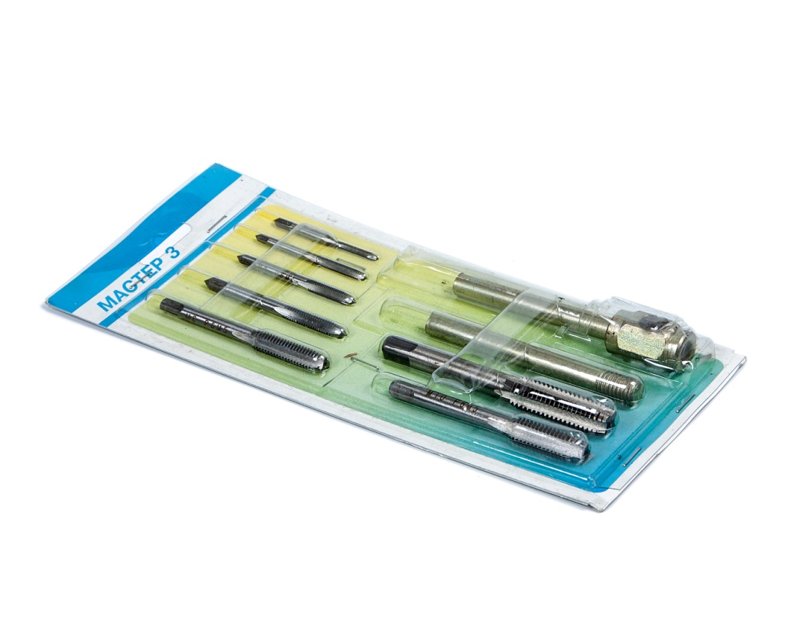
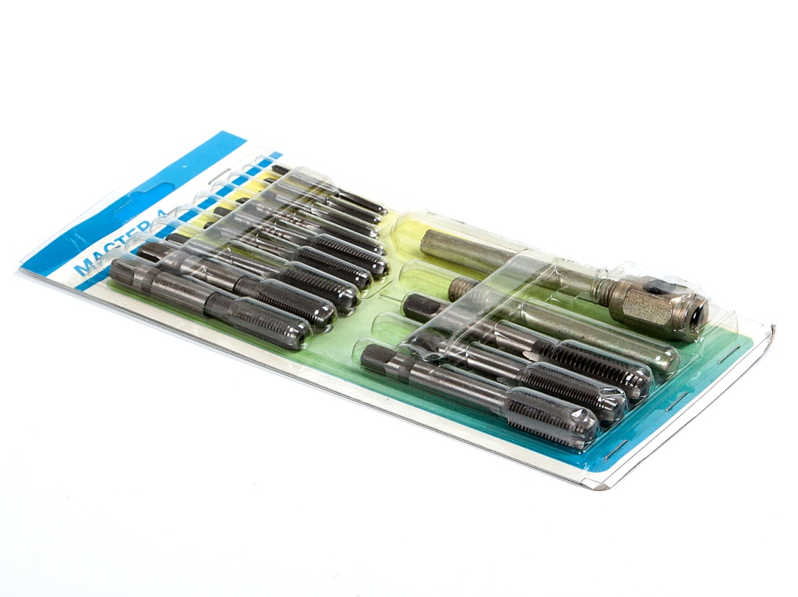

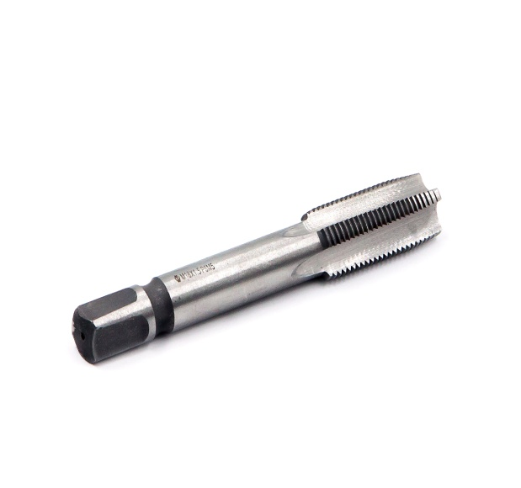
Метчики р6м5
Метчик однопроходный класс А м/р р6м5 с канавкой
размер | шаг | цена | размер | шаг | цена
М4 | 0.7 | 27р | М14 | 2 | 92р
М5 | 0.8 | 30р | М14 | 1 | 92р
М6 | 1 | 32р | М14 | 1.25 | 92р
М7 | 1 | 38р | М14 | 1.5 | 92р
М8 | 1.25 | 38р | М16 | 2 | 112р
M8 | 1 | 38р | M16 | 1.5 | 112р
M9 | 1.25 | 55р | М18 | 2.5 | 140р
М10 | 1.5 | 57р | М18 | 1.25 | 140р
М10 | 1 | 58р | М18 | 1.5 | 140р
М10 | 1.25 | 58р | M18 | 2 | 140р
М11 | 1.5 | 68р | М20 | 2.5 | 185р | размер | шаг | цена
М11 | 1 | 68р | М20 | 1.25 | 185р | M24 | 3 | 290р
М11 | 1.25 | 68р | М20 | 1.5 | 185р | M24 | 1.5 | 290р
М12 | 1.75 | 68р | M20 | 2 | 185р | M27 | 1.5 | 345р
М12 | 1 | 68р | М22 | 2.5 | 210р | М30 | 4 | 480р
М12 | 1.25 | 68р | M22 | 1.5 | 210р | M30 | 1.5 | 480р
М12 | 1.5 | 68р | M22 | 2 | 210р
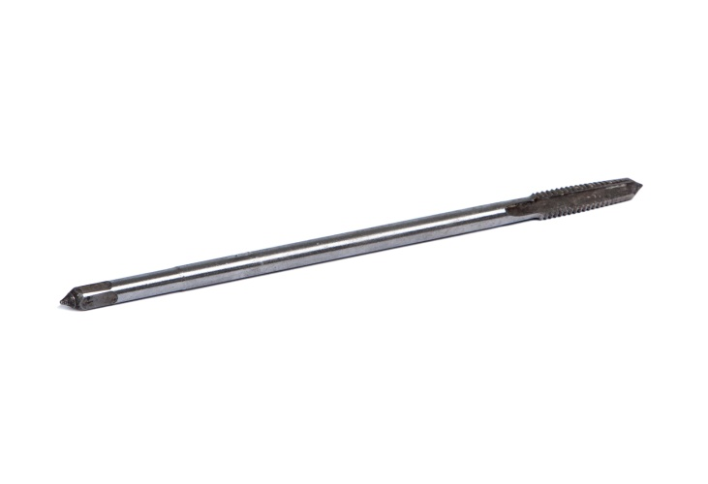
Метчик машинный (гаечный)
удлиненный классА р6м5
M3 | 0.5 | 17р
M4 | 0.7 | 40р
М5 | 0.8 | 67р
М6 | 1 | 75р
М8 | 1.25 | 95р
М10 | 1.5 | 112р
М12 | 1.75 | 150р
М16 | 2 | 220р
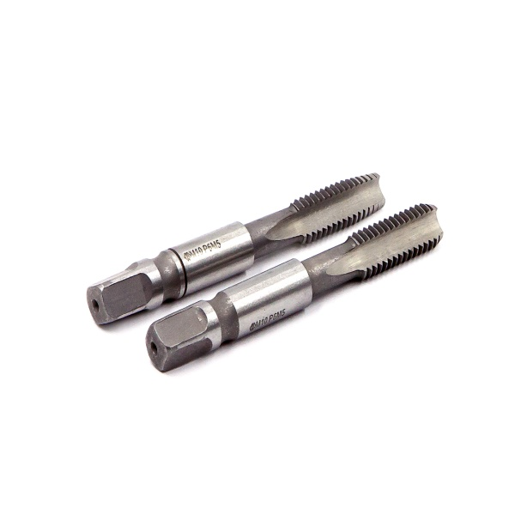
М18 | 1.5 | 250р
Метчик комплектный (2шт) класс А м/р р6м5 с канавкой
размер | шаг | цена | размер | шаг | цена
М4 | 0.7 | 54р | М12 | 1.5 | 136р
М5 | 0.8 | 60р | М14 | 2 | 184р
М6 | 1 | 64р | М14 | 1 | 184р
М7 | 1 | 76р | М14 | 1.25 | 184р
М8 | 1.25 | 76р | М14 | 1.5 | 184р
M8 | 1 | 76р | М16 | 2 | 224р
M9 | 1.25 | 110р | M16 | 1.5 | 224р
М10 | 1.5 | 114р | М18 | 2.5 | 280р
М10 | 1 | 116р | М18 | 1.25 | 280р
М10 | 1.25 | 116р | М18 | 1.5 | 280р
М11 | 1.5 | 136р | M18 | 2 | 280р | размер | шаг | цена
М11 | 1 | 136р | М20 | 2.5 | 370р | M22 | 1.5 | 420р
М11 | 1.25 | 136р | М20 | 1.25 | 370р | M22 | 2 | 420р
М12 | 1.75 | 136р | М20 | 1.5 | 370р | M24 | 3 | 580р
М12 | 1 | 136р | M20 | 2 | 370р | M24 | 1.5 | 580р
М12 | 1.25 | 136р | М22 | 2.5 | 420р

Наборы
Набор сверел по стеклу и керамике 6пред - 300р |  |  |  |  | Набор сверел и метчиков 11пред - 240р
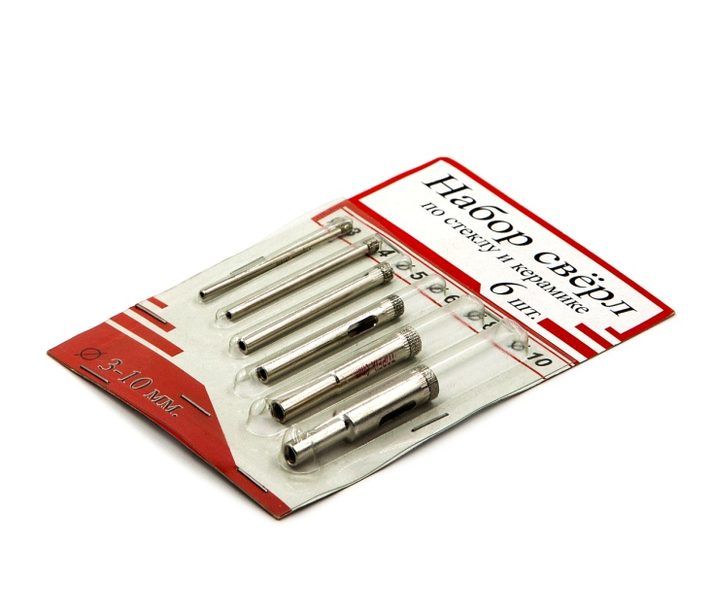
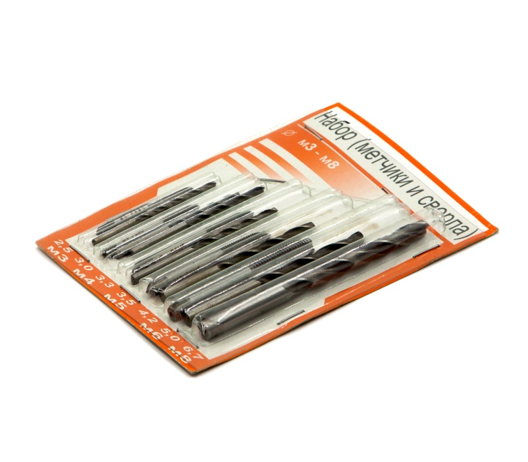

Набор сверел под резьбу 12пред - 180р |  |  |  |  | Набор сверел по дереву 11пред - 200р
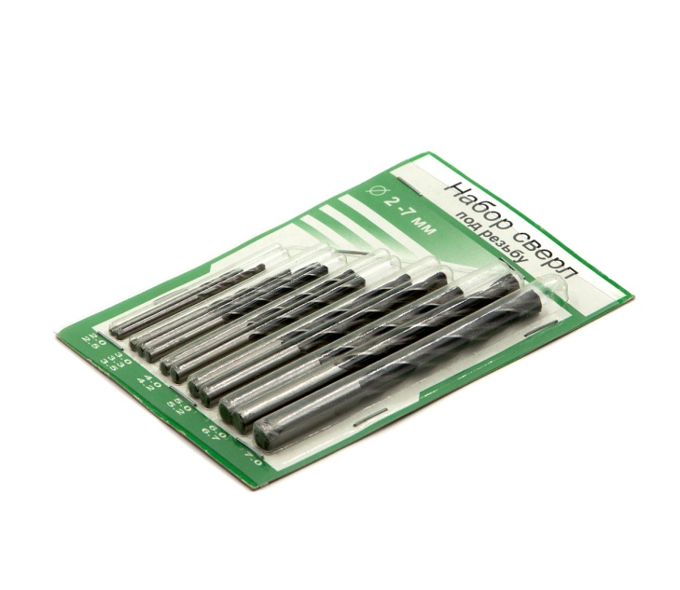
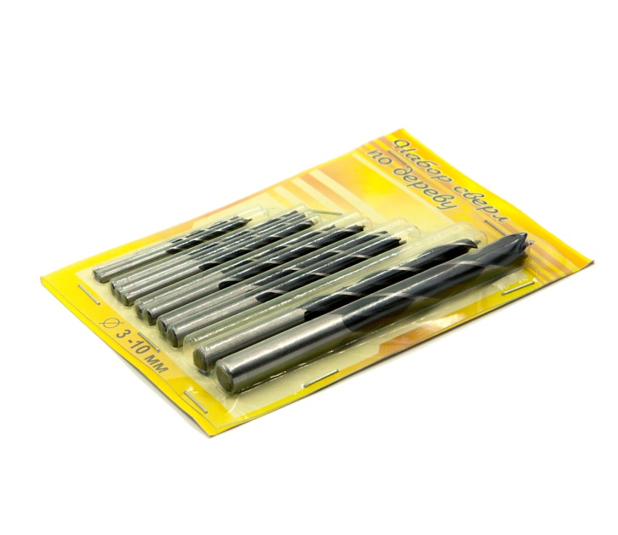

Набор сверел по бетону 12пред - 175р |  |  |  |  | Набор подарочный (отвертки) 8пред -120р
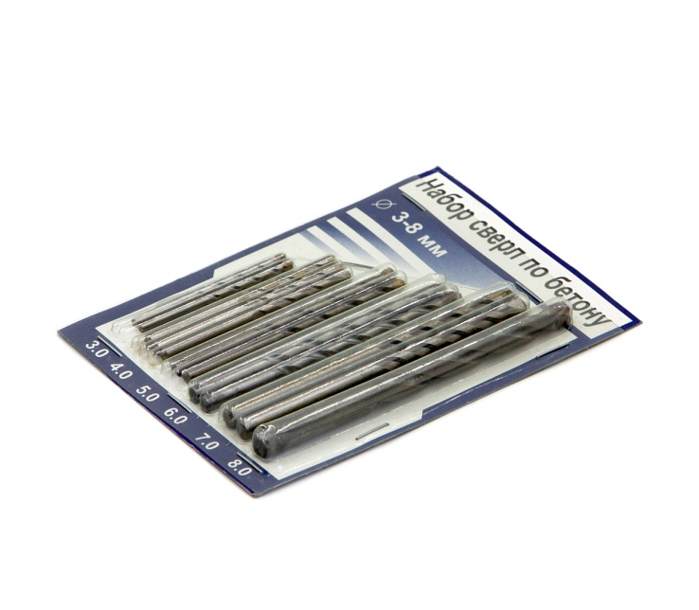
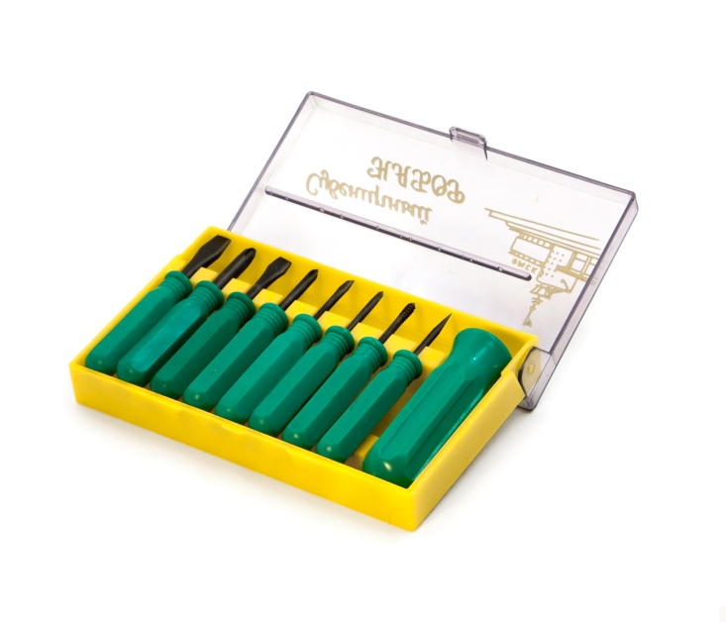

Набор метчиков 7предметов - 200р |  |  |  |  | Набор плашек 7 предм - 300р
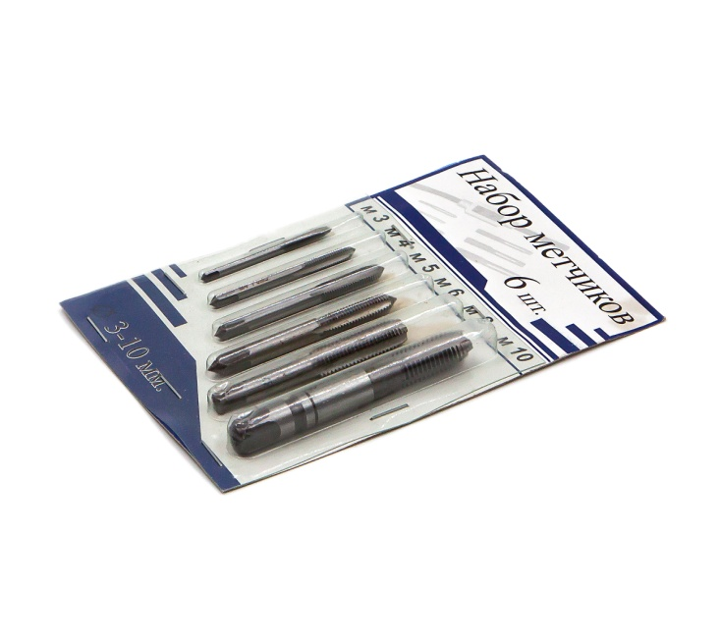
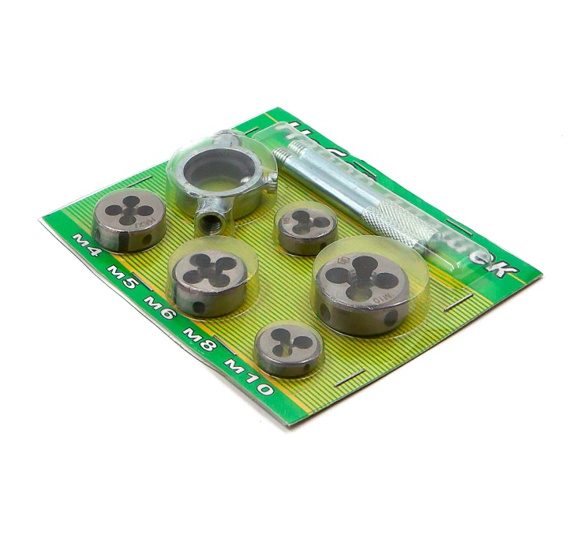

 |  |  |  |  |  | фото | будет | позже

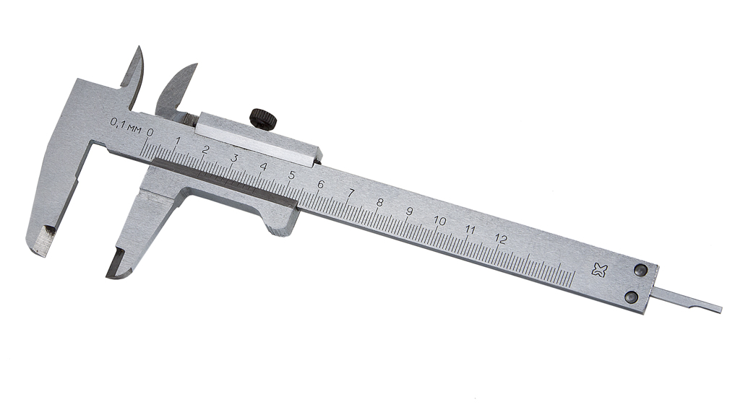
Измерительный
инструмент
Штангенциркуль |  |  |  |  |  |  |  | Резьбомер
Ставрополь |  |  |  |  |  |  |  | Метрический 60р
вид | цена |  |  |  |  |  |  | Дюймовый 60р
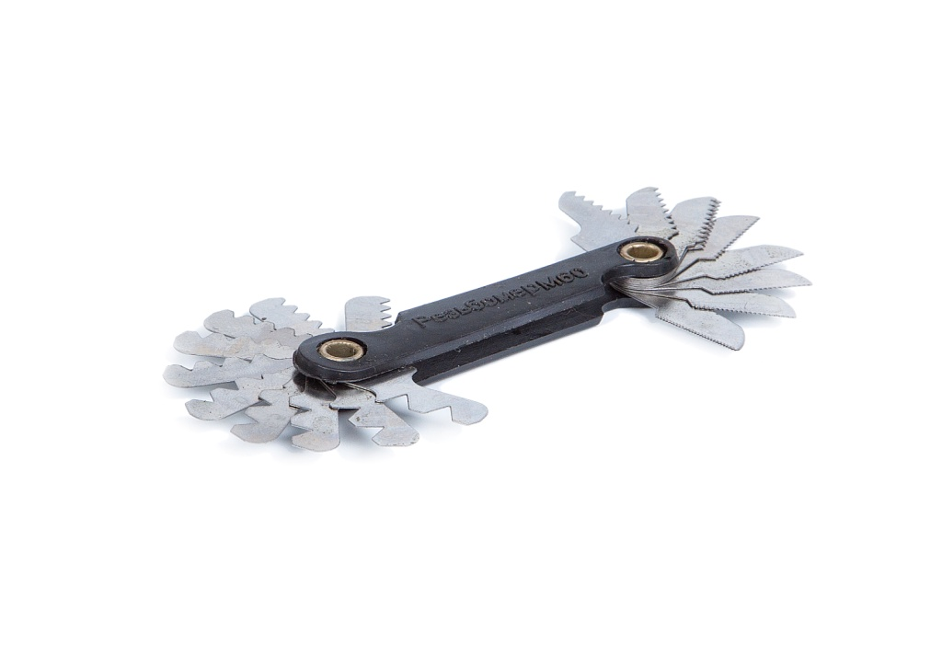
125(0.1) | 500р
125(0.05) | 600р
150(0.1) | 530р
150(0.05) | 650р
250(0.1) | 2800р
250(0.05) | 3400р
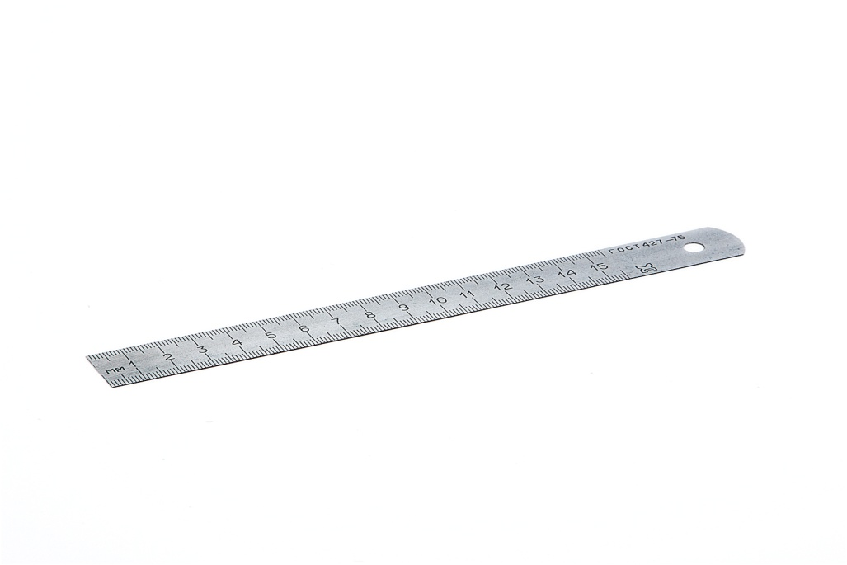
250ЧИЗ | 1500Р

Линейка |  |  |  |  |  |  |  | Резьбомер
Ставрополь |  |  |  |  |  |  |  | комбинированый
вид | цена |  |  |  |  |  |  | метрический +
150мм | 35р |  |  |  |  |  |  | дюймовый 2 в 1
300мм | 85р |  |  |  |  |  |  | 150р
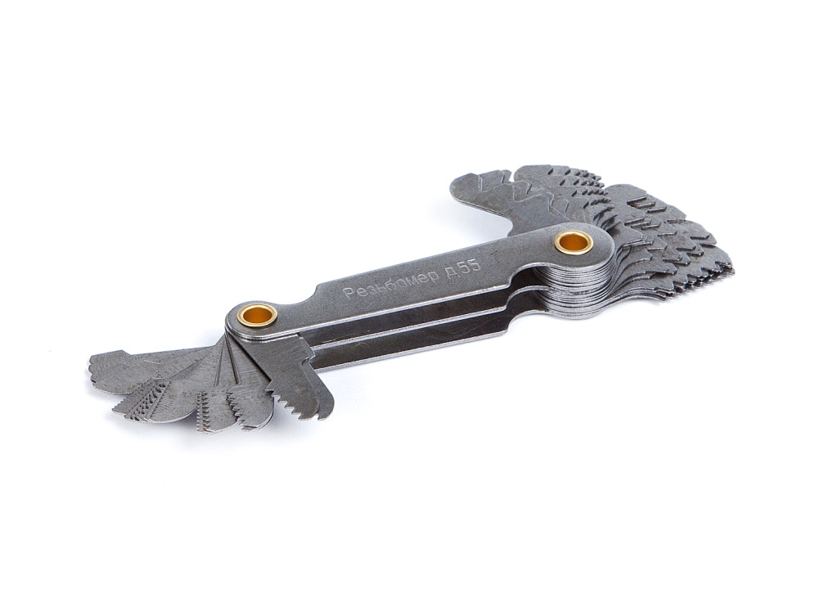
500мм | 130р
1000мм | 300р
складная
линейка
1000мм | 100р

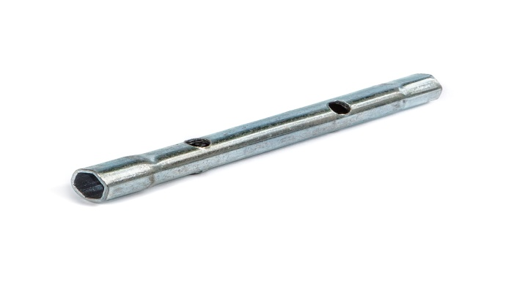
Ключи трубчатые (торцевые шестигранные)
Стандартные |  | Удлиненные |  | цена
7-8мм | 11-13мм | 8-10мм | 12-14мм | Станд 50р
8-9мм | 12-13мм | 9-11мм | 13-14мм | Удлин60р
9-11мм | 13-14мм | 10-12мм
8-10мм | 14-17мм | 11-13мм
10-12мм | 17-19мм | 12-13мм

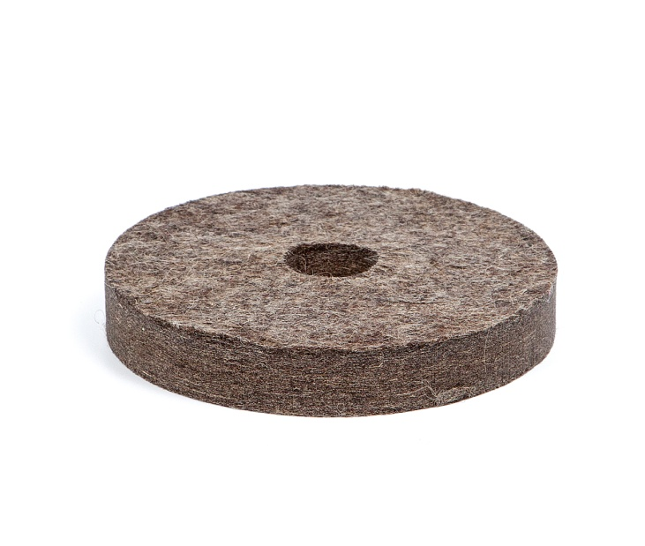
Войлок
войлочный круг мягкий
диаметр | толщина | внутренний диаметр |  | цена
70мм | 20мм | 10мм |  | 60р
100мм | 20мм | 20мм |  | 140р
125мм | 20мм | 32мм |  | 180р
150мм | 20мм | 32мм |  | 200р
180мм | 20мм | 32мм |  | 250р
200мм | 20мм | 32мм |  | 300р
войлочный круг жесткий
70мм | 20мм | 10мм |  | 70р
100мм | 20мм | 20мм |  | 180р
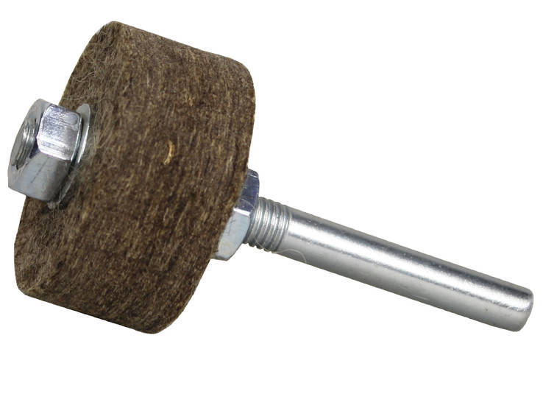
125мм | 20мм | 32мм |  | 250р
150мм | 20мм | 32мм |  | 300р
180мм | 20мм | 32мм |  | 450р
200мм | 20мм | 32мм |  | 550р
войлочная насадка на дрель
диаметр | толщина | цена | длина держателя
20мм | 20мм | 40р |  | 90мм
30мм | 20мм | 50р |  | 90мм
50мм | 20мм | 65р |  | 102мм
70мм | 20мм | 85р |  | 102мм
80мм | 20мм | 120р |  | 102мм
100мм | 20мм | 150р |  | 102мм
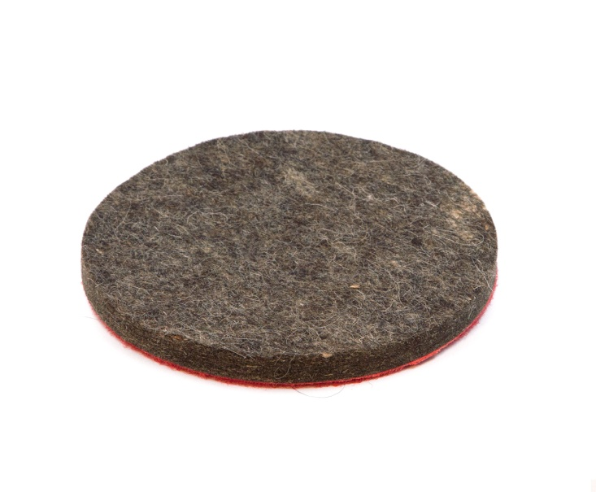
На липучке 125мм - 90р |  |  |  |  | На болгарку 125мм -110р

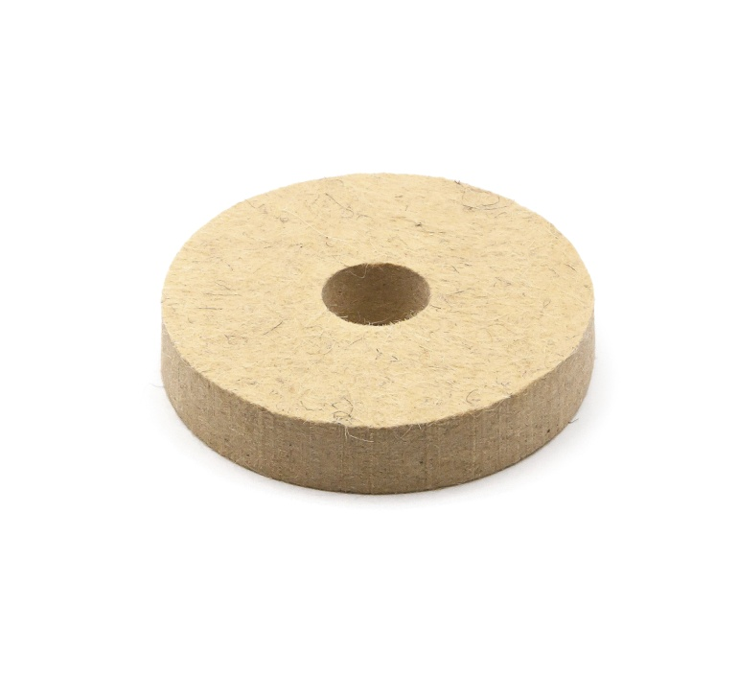

Фетры
Круги фетровые
диаметр | толщина | внутренний диаметр |  | цена
100мм | 20мм | 20мм |  | 150р
125мм | 20мм | 32мм |  | 200р
150мм | 20мм | 32мм |  | 250р

Фетр на шпильке 25мм |  |  |  | 30р

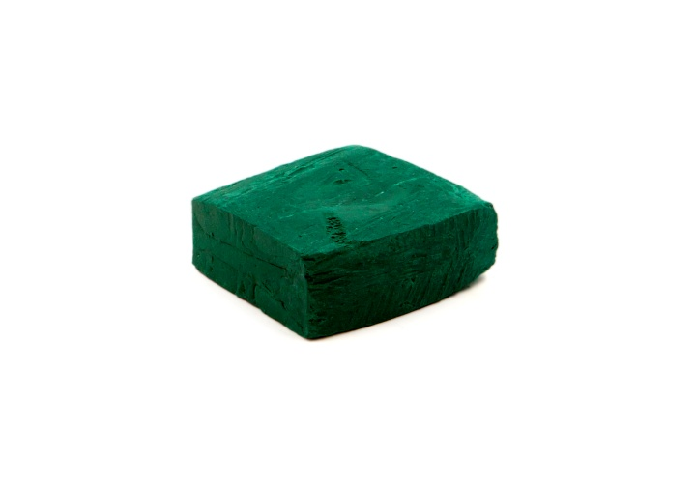
Паста Гои
(Запорожье)
1200грам | - 700р
1000грам | - 600р
100грамм | - 80р
30грамм | - 40р

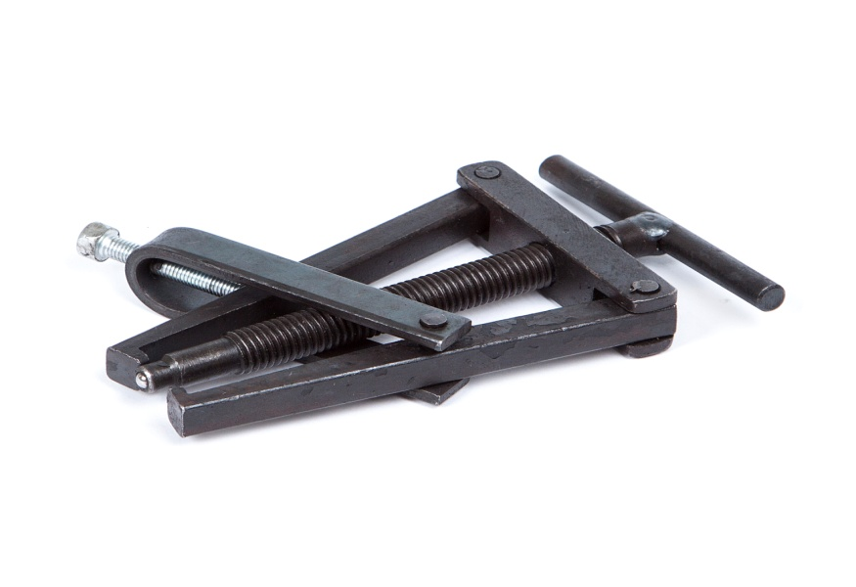
Съемники
вид |  | размер | цена
2х лапый малый |  | 96/60мм | 220р
2х лапый средний |  | 98/70мм | 270р
2х лапый большой |  | 138/98мм | 400р
2х лапый без скобы |  | 96/60мм | 200р

2х лапый Горловка |  | 70/40мм | 220р |  | 2х3х лапый универсальный |  |  | 100мм | 500р
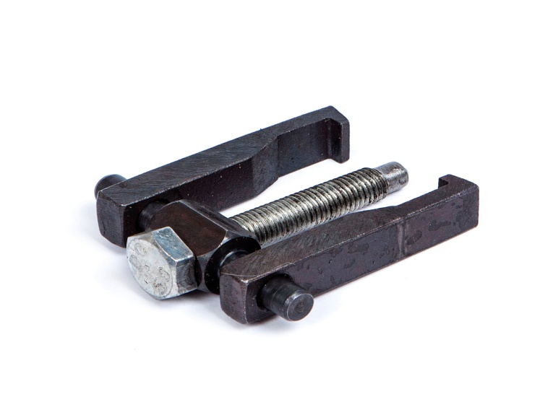
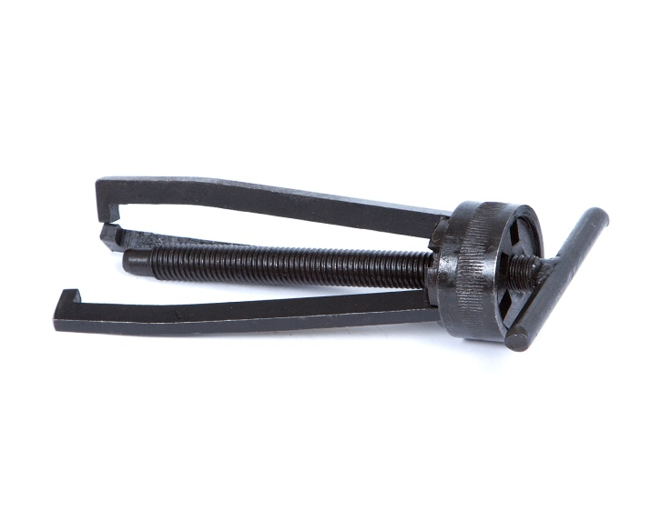

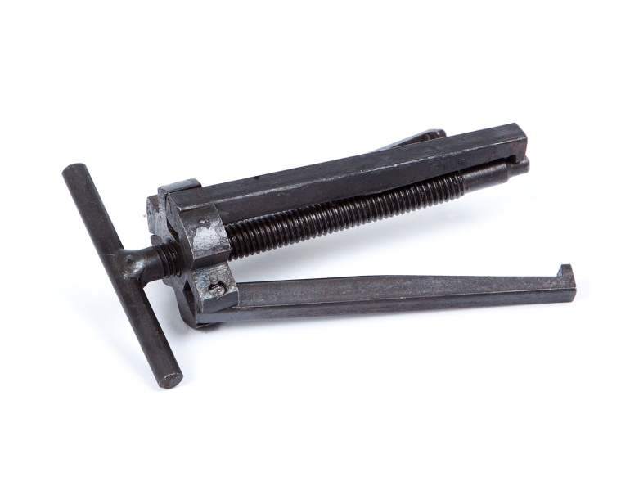
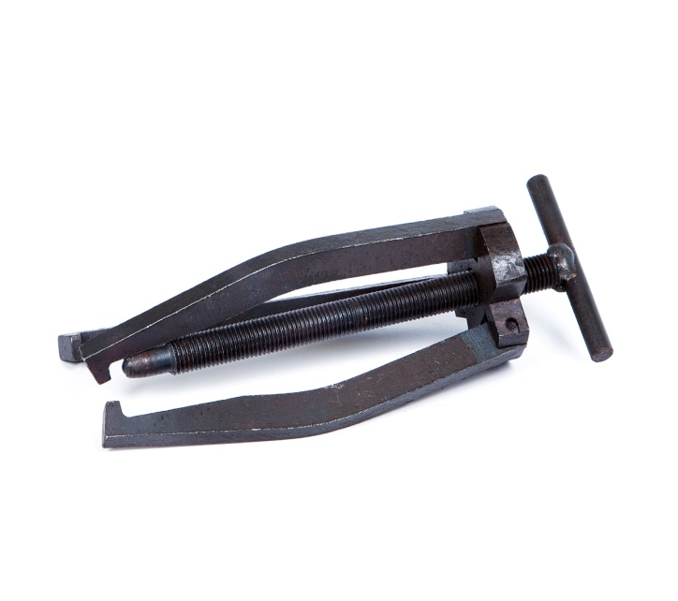
3х лапый малый |  | 92мм | 220р |  | 3х лапый большой гнутые ноги 145мм |  |  |  | 380р
3х лапый большой |  | 150мм | 380р

Инструмет для
Болгарки и дрели |  |  | Гайка 40/22мм - 30р |  |  | Комплект гаек 85р
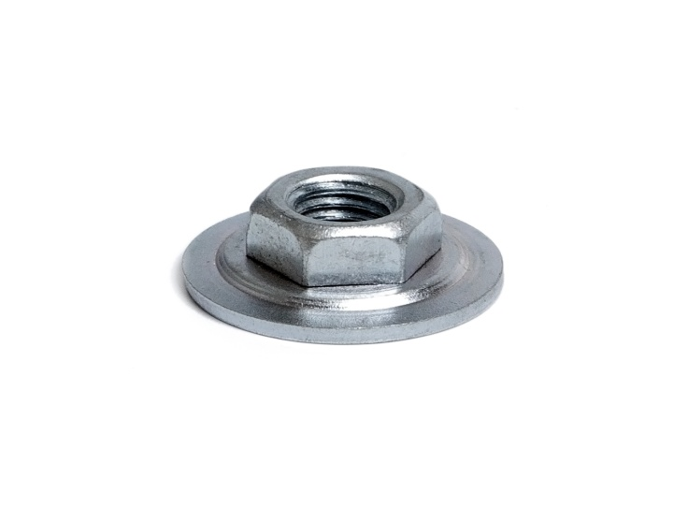


Ключ на болгарку раздвижной 75р |  |  |  |  | Ключ на болгарку стандартный 60р



Ключ на болгарку малый 50р |  |  |  | Насадка на дрель (переходник дрель-болгарка) 60р





Ключ на дрель
10мм | 20р
13мм | 30р
16мм | 40р



Развертка слесарная |  |  |  |  | Развертка раздвижная
Ø6Н7 | 70р |  |  |  | 7,5-8мм | 300р
Ø7Н7 | 85р |  |  |  | 8,5-9мм | 300р
Ø8Н7 | 100р |  |  |  | 9,5-10мм | 300р
Ø9Н7 | 110р |  |  |  | 10,5-11,5 | 300р
Ø10Н7 | 120р |  |  |  | 11-12мм | 300р
Ø11Н7 | 130р |  |  |  | 12-13,5 | 350р
Ø12Н7 | 140р |  |  |  | 13,5-15,5 | 350р
Ø14Н7 | 250р |  |  |  | 15,25-17,2 | 350р
Ø15Н7 | 280р |  |  |  | 17,25-19 | 350р
Ø16Н7 | 300р |  |  |  | 19-21мм | 400р
Ø24Н7 | 700р |  |  |  | 21-23мм | 500р
 |  |  |  |  | 23-26мм | 550р
 |  |  |  |  | 26-29,5мм | 800р
 |  |  |  |  | 29,5-33,5 | 1100р
Сверло по металлу кобальт р6м5к5

1мм | 7р | 4,8мм | 35р
1,5мм | 8р | 5мм | 35р
2мм | 10р | 5,2мм | 45р
2,5мм | 12р | 5,5мм | 50р
3мм | 18р | 6мм | 60р
3,2мм | 22р | 6,5мм | 65р
3,3мм | 24р | 7мм | 70р
3,5мм | 25р | 8мм | 90р
3,8мм | 28р | 8,5мм | 110р
4мм | 28р | 9мм | 130р
4,2мм | 28р | 10мм | 150р
4,5мм | 30р | 12мм | 200р
Набор кобальтовых сверел
от 3 до 10мм (13пред) - 750р


Сверло по металлу Р6М5 (бронза)
1мм | 6р | 4,8мм | 30р
1,5мм | 7р | 5мм | 30р
2мм | 9р | 5,2мм | 35р
2,5мм | 10р | 5,5мм | 45р
3мм | 16р | 6мм | 45р
3,2мм | 18р | 6,5мм | 55р
3,3мм | 18р | 7мм | 55р
3,5мм | 18р | 8мм | 80р
3,8мм | 22р | 8,5мм | 100р
4мм | 22р | 9мм | 120р
4,2мм | 24р | 10мм | 120р
4,5мм | 25р | 12мм | 180р

Сверло по металлу Р6М5
1мм | 3,5р | с 10,5мм проточка
1,5мм | 3,5р | хвостовика 10мм

2мм | 4р | 10,5мм | 60р
2,5мм | 4р | 11мм | 60р
3мм | 5р | 12мм | 70р
3,2мм | 5р | 12,5мм | 80р
3,3мм | 6р | 13мм | 90р
3,5мм | 6р | 13,5мм | 100р
3,8мм | 7р | 14мм | 100р
4мм | 7р | 14,5мм | 150р
4,2мм | 8р | 15мм | 160р
4,5мм | 9р | 15,5мм | 170р
4,8мм | 10р | 16мм | 170р

5мм | 10р | 16,5мм | 190р
5,2мм | 12р | 17мм | 210р
5,5мм | 12р | 18мм | 230р
6мм | 14р | 19мм | 280р
6,3мм | 18р | 20мм | 280р
6,5мм | 18р | 21мм | 300р
7мм | 19р | 22мм | 300р
8мм | 26р | 24мм | 450р
8,5мм | 30р
9мм | 34р
10мм | 42р
10,2мм | 55р

Набор сверел по металлу "Книга"
от3 до10мм 13предметов |  |  | 250р
Сверло по металу

длинной серии Р6М5
диаметр | длина | цена
2мм | 85мм | 8р
2,5мм | 95мм | 8р
3мм | 100мм | 12р
3,2мм | 106мм | 13р
3,5мм | 112мм | 14р
4мм | 119мм | 15р
4,2мм | 119мм | 15р
4,5мм | 126мм | 16р
5мм | 132мм | 18р
6мм | 139мм | 25р
6,5мм | 148мм | 30р
7мм | 156мм | 40р
8мм | 165мм | 45р
9мм | 175мм | 55р
10мм | 184мм | 80р

12мм | 205мм | 120р

Сверло по металлу особо
длинной серии 300мм Р6М5
диаметр | цена
3мм | 60р
4мм | 70р
5мм | 80р
6мм | 120р
8мм | 165р
10мм | 230р

12мм | 300р

Сверло по бетону ВК8
вид | цена
3мм | 15р
4мм | 18р
5мм | 25р
6мм | 25р
7мм | 30р
8мм | 35р

9мм | 40р
10мм | 40р
12мм | 50р
16мм | 100р

Сверло ступенчатое
4-12мм | 150р
4-20мм | 200р
4-30мм | 350р
Набор | 3шт- 750р



Центровочное
сверло
Ø1.0 | 20р
Ø1.6 | 25р
Ø2.0 | 25р
Ø2.5 | 30р
Ø3.15 | 40р
Ø4.0 | 55р
Ø5.0 | 75р
Ø6.3 | 100р

Алмазные напильники
Вид | Размер | Цена |  |  | Напильник алмазный круглый 4мм
Малый |  | 200р |  |  | Для заточки цепей |  |  |  | цена 70р

Большой |  | 300р




Алмазные бруски
Малый |  | 120р
Средний |  | 150р
Большой |  | 200р
Сплошной |  | 200р


Алмазные надфиля
Плоский 25р
Круглый 25р
Трехгранный 25р
Полукруглый 25р
Ромбический 25р
Квадратный 25р
Овальный 25р
Ручька к надфилям |  | 30р

Набор алмазных надфилей 5шт |  |  |  | 140р | Набор алмазных надфилей 3шт |  |  |  | 80р





Надфиля
Плоский 20р
Круглый 20р
Трехгранный 20р
Полукруглый 20р
Ромбический 20р
Квадратный 20р
Плоский СССР 25р
Набор надфилей
Набор 5шт 100р

Напильники |  | 1,2номер
Плоские |  | Трехгранные |  | Полукруглые
100мм | 30р | 150мм | 35р | 150мм | 50р
150мм | 35р | 200мм | 60р | 200мм | 75р
200мм | 50р | 250мм | 80р | 250мм | 110р
250мм | 110р | 300мм | 130р | 300мм | 150р

300мм | 130р | 350мм | 150р
350мм | 150р | Ромбические
400мм | 250р | 150мм | 60р
Круглые |  | Квадратные
150мм | 35р | 150мм | 40р
200мм | 60р | 200мм | 60р
250мм | 80р | 250мм | 80р
300мм | 130р | 300мм | 130р
350мм | 150р | 350мм | 150р


Ручьки для напильников
Ручька малая 8 |  | мм 10р
Ручька средняя 10 |  | мм 20р
Ручька большая 13 |  | мм 20р


Шестигранник
(ключ имбусовый) |  |  |  | 12мм | 50р
1,5мм | 10р | 6мм | 20р | 13мм | 55р
2мм | 10р | 7мм | 25р | 14мм | 60р
2,5мм | 10р | 8мм | 25р | 16мм | 120р
3мм | 10р | 9мм | 30р | 17мм | 110р
4мм | 15р | 10мм | 40р | 19мм | 120р
5мм | 20р | 11мм | 45р | 22мм | 150р

Высечки (пробойники)
Набо высечек |  | цена |  |  | Набо высечек |  | цена
3-8мм (5пред) |  | 150р |  |  | 10-16мм (4 пред) |  | 350р

2,5-10мм (10пред) |  | 350р |  |  | 18-25мм (4пред) |  | 750р



Набор экстракторов - 130р |  |  |  |  | Набор высечек
 |  |  |  |  | МТЗ в коробке Беларусь 380р





Вулканитовые
круги
100/10/20 | 100р
100/20/20 | 120р
125/6/32 | 150р
125/10/32 | 250р
150/10/32 | 300р
150/20/32 | 550р

Стеклорезы
Стеклорез 3-ролика с черной ручькой 100р |  |  |  |  |  | Стеклорез Алмазный 150р



Стеклорез 3-ролика с деревянной ручькой 50р |  |  |  |  |  | Стеклорез масляный 50р



Клеймо
Клеймо буквенное Кириллица 33 пред |  |  |  |  | Клеймо цифры 9 предметов
4мм | 650р |  |  |  | 2мм | 170р | 6мм | 270р
6мм | 800р |  |  |  | 3мм | 170р | 8мм | 370р

 |  |  |  |  | 4мм | 170р | 10мм | 470р
 |  |  |  |  | 5мм | 210р | 12мм | 650р



Рашпиль по дереву
Плоский 150мм |  | 55р
Круглый 300мм |  | 150р
полукруглый 250м |  | 150р
полукруглый 300м |  | 160р
Двухсторонний150 |  | 80р



Круги шлифовальные
прямого профиля
14А ГОСТ 2424-83
ПП 63/20/20 60р
ПП 80/20/20 75р
ПП 100/20/20 100р
ПП 125/20/32 150р
ПП 150/16/32 150р
ПП 175/20/32 200р
ПП 175/16/32 200р
ПП 200/20/32 250р


Ключи рожковые СССР
4-5мм | 20р | 19-22мм | 70р
7-8мм | 20р | 22-24мм | 90р
8-10мм | 30р | 24-27мм | 130р
10-12мм | 35р | 27-30мм | 150р
9-11мм К | 35р | 30-32мм | 180р
11-13м К | 35р | 32-36мм | 250р
12-13мм | 35р | 36-41мм | 350р
13-15мм | 65р | 41-46мм | 450р
13-17мм | 65р | 46-50мм | 600р
14-17мм | 65р | 50-55мм | 700р
17-19мм | 65р
Шило
Шило Фея |  |  |  |  | Шило с деревяной ручькой
с крюком 20р |  | набор шил 4шт 60р |  |  | с крюком 17р |  | набор шил 4шт 40р

без крюка 20р |  | ручька цанговая45р |  |  | без крюка 17р





Пинцеты
125мм | 60р
160мм | 80р
200мм | 105р

 |  |  |  |  | Спиртомер25р Спиртомер рюмочный20р
 |  |  |  |  | Виномер 25р

Полотно |  |  |  |  | Полотно по металлу Миньяр 300мм 65Г - 6р
Полотно металл-дерево 2х стороннее - 10р |  |  |  |  | Полотно по металлу Биметалл - 60р




Бруски каменные |  |  |  |  | Полотно по металлу Flex - 10р
Лодочка 35р |  |  | Брусокбольшой40р
Брусок с ручкой45р |  |  | Брусок малый 25р





Алмазный инструмент
Чашка алмазная 160/125
100/10/20мм |  | 650р
125/10/32мм |  | 750р

150/10/32мм |  | 850р
150/20/32мм |  | 900р
Тарелка алмазная 1
125/10/32мм |  | 600р
125/5/32мм |  | 600р
150/5/32мм |  | 650р
150/10/32мм |  | 650р
Прямой профиль
125/10/32мм |  | 650р
150/10/32мм |  | 750р
150/20/32мм |  | 950р



Борфрезы
Элипсовидная |  |  |  |  | Сферацилиндр
эл10мм | 220р |  |  |  | с/ц10мм | 200р
эл12мм | 250р |  |  |  | с/ц12мм | 220р
эл14мм | 280р |  |  |  | с/ц14мм | 250р
эл16мм | 320р |  |  |  | с/ц16мм | 320р
эл18мм | 350р |  |  |  | с/ц18мм | 350р
эл20мм | 400р |  |  |  | с/ц20мм | 350р

эл22мм | 500р |  |  |  | с/ц22мм | 350р


Сфераконус |  |  |  |  | Сфера
с/к10мм | 200р
с/к12мм | 220р |  |  |  | сф12мм | 200р
с/к14мм | 250р |  |  |  | сф14мм | 200р
с/к16мм | 320р |  |  |  | сф16мм | 200р
с/к18мм | 350р |  |  |  | сф18мм | 350р

с/к20мм | 350р |  |  |  | сф20мм | 350р

с/к22мм | 350р |  |  |  | сф22мм | 350р

Цилиндр |  |  |  |  | Борфрезы
ц18мм | 450р |  |  |  | светлые
ц20мм | 450р |  |  |  | цилиндр
ц22мм | 450р |  |  |  | 6мм -200р


Борфрезы |  |  |  |  | Борфрезы
светлые |  |  |  |  | светлые
Сфераконус |  |  |  |  | Сфера
10мм -200р |  |  |  |  | цилиндр
 |  |  |  |  | 10мм -200р



Борфрезы
светлые
сферацилинд12мм |  | 250р
сферацилинд14мм |  | 250р
Гипербола 12мм |  | 250р
Гипербола 14мм |  | 250р
Сфераконус 14мм |  | 250р

